Sheet1
ポートフォリオシート

氏名 | リュウチョク | 所属 | 東京コミュニケーションアート専門学校

作品名 | みらいちゃん | 作品画像

ジャンル | AR | 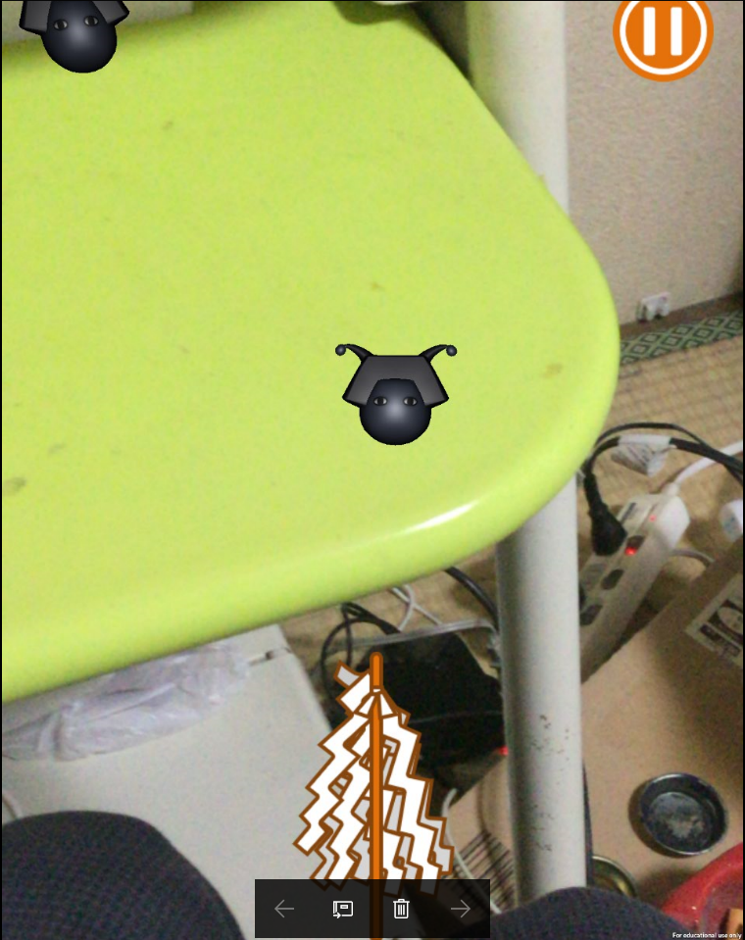
プラットフォーム | IOS
開発環境 | unity
使用言語 | C#
制作期間 | 二週間
チーム人数 | プログラマー： ２人 プランナー：１人

■ゲーム概要
デバイスのカメラで穢れを探し出し、タッチで穢れをロックしたら、おおぬさをスワイプで穢れを倒すというゲームです。

■制作担当箇所
敵（生成、動きなど）、操作

■アピールポイント
一番面白いことは、カメラで映しつつ、敵を探し出すことです。いろいろな部分がまだできていないですが、これからはクリアした後、撮影機能と写真保存を追加したいと思います。

■ファイル名

